1
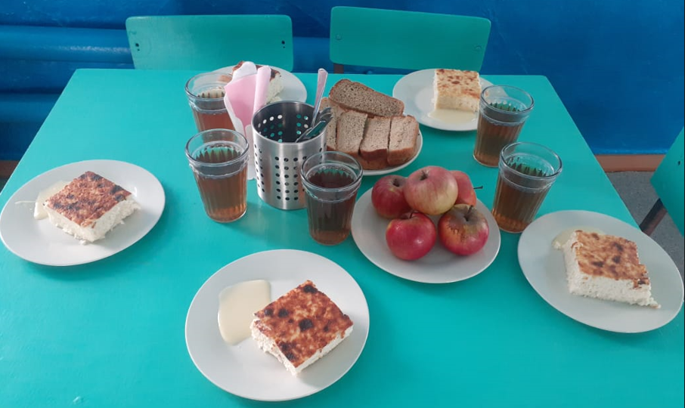
Школа | МБОУ СОШ № 9 имени Л.М Павличенко |  |  | Отд./корп |  |  |  | День | 2024-03-22

Прием пищи | Раздел | № рец. | Блюдо | Выход, г | Цена | Калорийность | Белки | Жиры | Углеводы
Завтрак | гор.блюдо | 324 | Пудинг из творога с рисом | 200 | 49.22 | 516 | 28 | 27 | 38
 | гор.напиток | 501 | Чай с сахаром | 200 | 1.25 | 60 | 0 | 0 | 15
 | хлеб | 114 | Хлеб пшеничный | 40 | 1.81 | 94 | 3 | 0 | 20
 | хлеб | 115 | Хлеб ржаной | 20 | 1.87 | 35 | 1 | 0 | 7
 | фрукты | 118 | Фрукты свежие (яблоко) | 200 | 11.09 | 94 | 1 | 1 | 20
 | сладкое | 490 | Сгущенное молоко | 30 | 7.68 | 98 | 2 | 3 | 17
 |  |  |  | 690 | 72.92 | 897 | 35 | 31 | 116
Завтрак 2 | фрукты

Обед | закуска
 | 1 блюдо
 | 2 блюдо
 | гарнир
 | сладкое
 | хлеб бел.
 | хлеб черн.

